상품제안서
케미 2in1 스마트워치 무선충전기 | 상품코드: S44503

 |  |  |  |  |  |  | 02-713-8555 | www.synergygift.co.kr
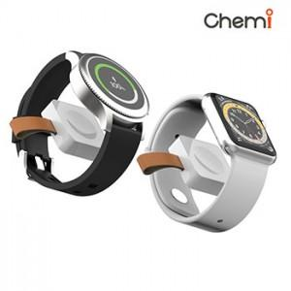

【상세/제작정보】

【인쇄/포장옵션】 | 스티커 / 포장불가능

【공급단가】 | 수량 | 50~ | 100~ | 300~ | 1,000~ | 5,000~
*VAT별도 | 단가 | 6,100원 | 5,850원 | 5,600원 | 5,350원 | 5,150원

【상품 URL】 | https://www.synergygift.co.kr:443/src/goods_detail.php?gdno=44503

